界面&功能
经脉系统 |  |  |  | 功能规则

 | 功能入口 |  |  |  | 经脉基本规则
 |  |  |  |  | 1.设计目的是什么
 | 1.主界面点击【经脉】图标进入 |  |  |  | ▶ | 提供玩家培养的系统。
 |  |  |  |  | 2.解锁方式
 |  |  |  |  | ▶ | 根据玩家等级开放
 |  |  |  |  | 3.基本规则
 |  |  |  |  | ▶
 |  |  |  |  | ▶
 |  |  |  |  | ▶

 |  |  |  |  | 4.数值节奏
 |  |  |  |  | ▶
 |  |  |  |  | ▶

 | 经脉主界面【当前为示例】
1
5
2
3
4
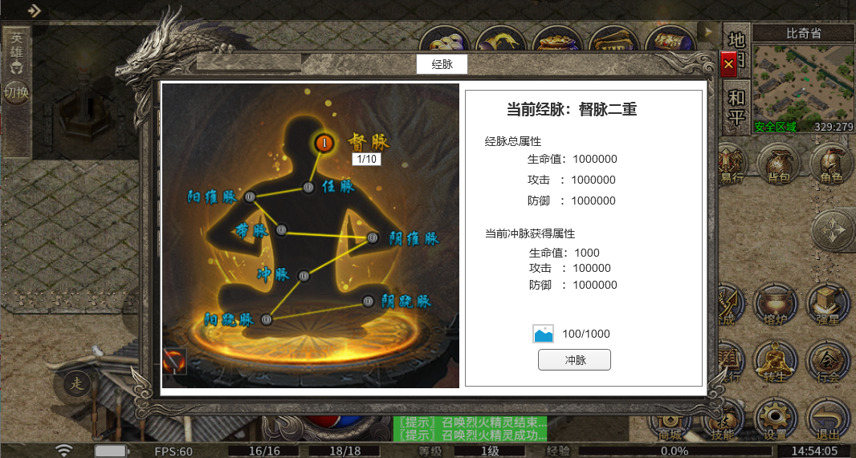
 |  | 1.功能标题与功能说明 |  |  | 1.功能标题与功能说明
 |  | ▶ | 经脉标题 |  | ▶ | 经脉标题
 |  | 2.关闭按钮 |  |  | 2.关闭按钮
 |  | ▶ | 点击关闭界面 |  | ▶ | 点击关闭界面
 |  | 3.背景底图 |  |  | 3.背景底图
 |  | ▶ | 需要有一个合适的底图，一个虚的形象来展现经脉。 |  | ▶ | 需要有一个合适的底图，一个虚的形象来展现经脉。
 |  | 4.经脉点位 |  |  | 4.经脉点位
 |  | ▶ | 经脉有8个点位，分别代表8个经脉。 |  | ▶ | 经脉有8个点位，分别代表8个经脉。
6
 |  | ▶ | 点位边上需要显示经脉名字： |  | ▶ | 点位边上需要显示经脉名字：
 |  |  | 阳维脉、阴维脉、阳跷脉、阴跷脉、带脉、冲脉、任脉、督脉 |  |  | 阳维脉、阴维脉、阳跷脉、阴跷脉、带脉、冲脉、任脉、督脉
 |  | ▶ | 需要显示经脉点位的等级： |  | ▶ | 需要显示经脉点位的等级：
 |  |  | 经脉点位当前的等级/经脉点位最大等级 |  |  | 经脉点位当前的等级/经脉点位最大等级，经脉点位是显示当前的等级
7
 |  | ▶ | 经脉点位需要有点亮和未点亮 2种状态 |  | ▶ | 经脉点位需要有点亮和未点亮 2种状态（每个经脉等级达到大于0级即可点亮状态）
 |  | 5.经脉标题 |  |  | 5.经脉标题
 |  | ▶ | 根据玩家当前等级的经脉，显示具体经脉名字和等级 |  | ▶ | 根据玩家当前等级的经脉，显示具体经脉名字和等级
 |  | 6.经脉总属性加成 |  |  | 6.经脉总属性加成
 |  | ▶ | 显示经脉当前加成的总属性 |  | ▶ | 显示经脉当前加成的总属性
 |  |  | 如果当前还未有属性加成，则显示0 |  |  | 如果当前还未有属性加成，则显示0
 |  | 7.当前经脉属性 |  |  | 7.当前经脉属性
 |  | ▶ | 显示下级经脉加成的属性 |  | ▶ | 显示下级经脉加成的属性
8
 |  |  | 如果已经满级，则该区域不显示属性 |  |  | 如果已经满级，则该区域不显示属性
 |  | 8.经脉升级 |  |  | 8.经脉升级
 |  | ▶ | 显示升级需要的道具图标和数量 |  | ▶ | 显示升级需要的道具图标和数量
 |  |  | 数量显示：当前玩家拥有的数量/升级需要的数量，当前玩家拥有的数量满足时显示绿色，不满足显示其他显示 |  |  | 数量显示：当前玩家拥有的数量/升级需要的数量，当前玩家拥有的数量满足时显示绿色，不满足显示其他显示
 |  | ▶ | 冲脉按钮 |  | ▶ | 冲脉按钮
 |  |  | 点击升级操作 |  |  | 点击升级操作
 |  | ▶ | 满级情况处理 |  | ▶ | 满级情况处理
 |  |  | 如果经脉满级，则升级区域不显示升级需要的道具和按钮，而是显示“已冲脉圆满”标签图片 |  |  | 如果经脉满级，则升级区域不显示升级需要的道具和按钮，而是显示“已冲脉圆满”标签图片
 |  | ▶ | 如果材料不足，点击冲穴，则提示“材料不足！” |  | ▶ | 如果材料不足，点击冲穴，则提示“材料不足！”

 |  |  |  |  | 红点逻辑
 |  |  |  |  | ▶ | 材料满足冲穴，则冲穴按钮右上角出现红点，主界面经脉按钮出现红点

参考界面
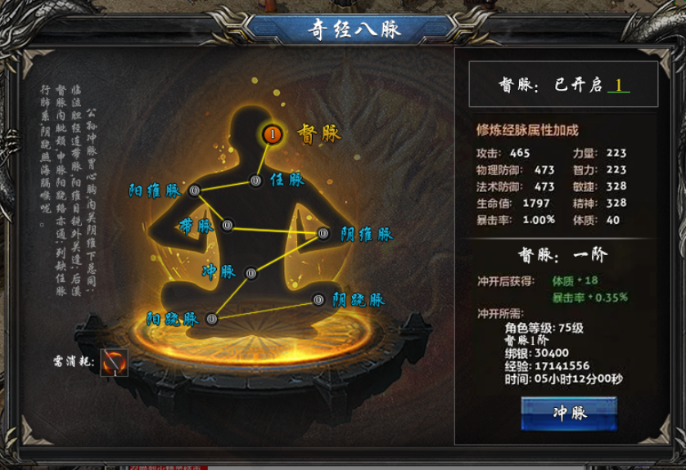
参考图

 | 参考游戏—

